상품제안서
샌디스크 CZ50 USB메모리2.0 (16G, 32G, 64G, 128G) | 상품코드: F27008

 |  | 02-412-0044 | www.easy1.co.kr
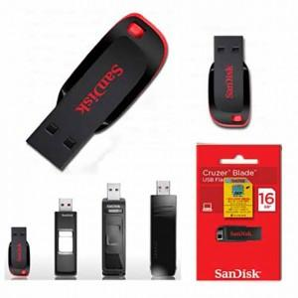

【상세/제작정보】 | 강력한 포렌식 보안프로그램 탑재 기본수량 미만 인쇄시 비용 추가. 초기 세팅비 별도.

【인쇄/포장옵션】 | 레이저 / 포장지포장

【공급단가】 | 수량
*VAT별도 | 16G
 | 32G
 | 64G
 | 128G

【상품 URL】 | https://dev.easy1.co.kr:443/src/goods_detail.php?gdno=27008

